3-7 лет
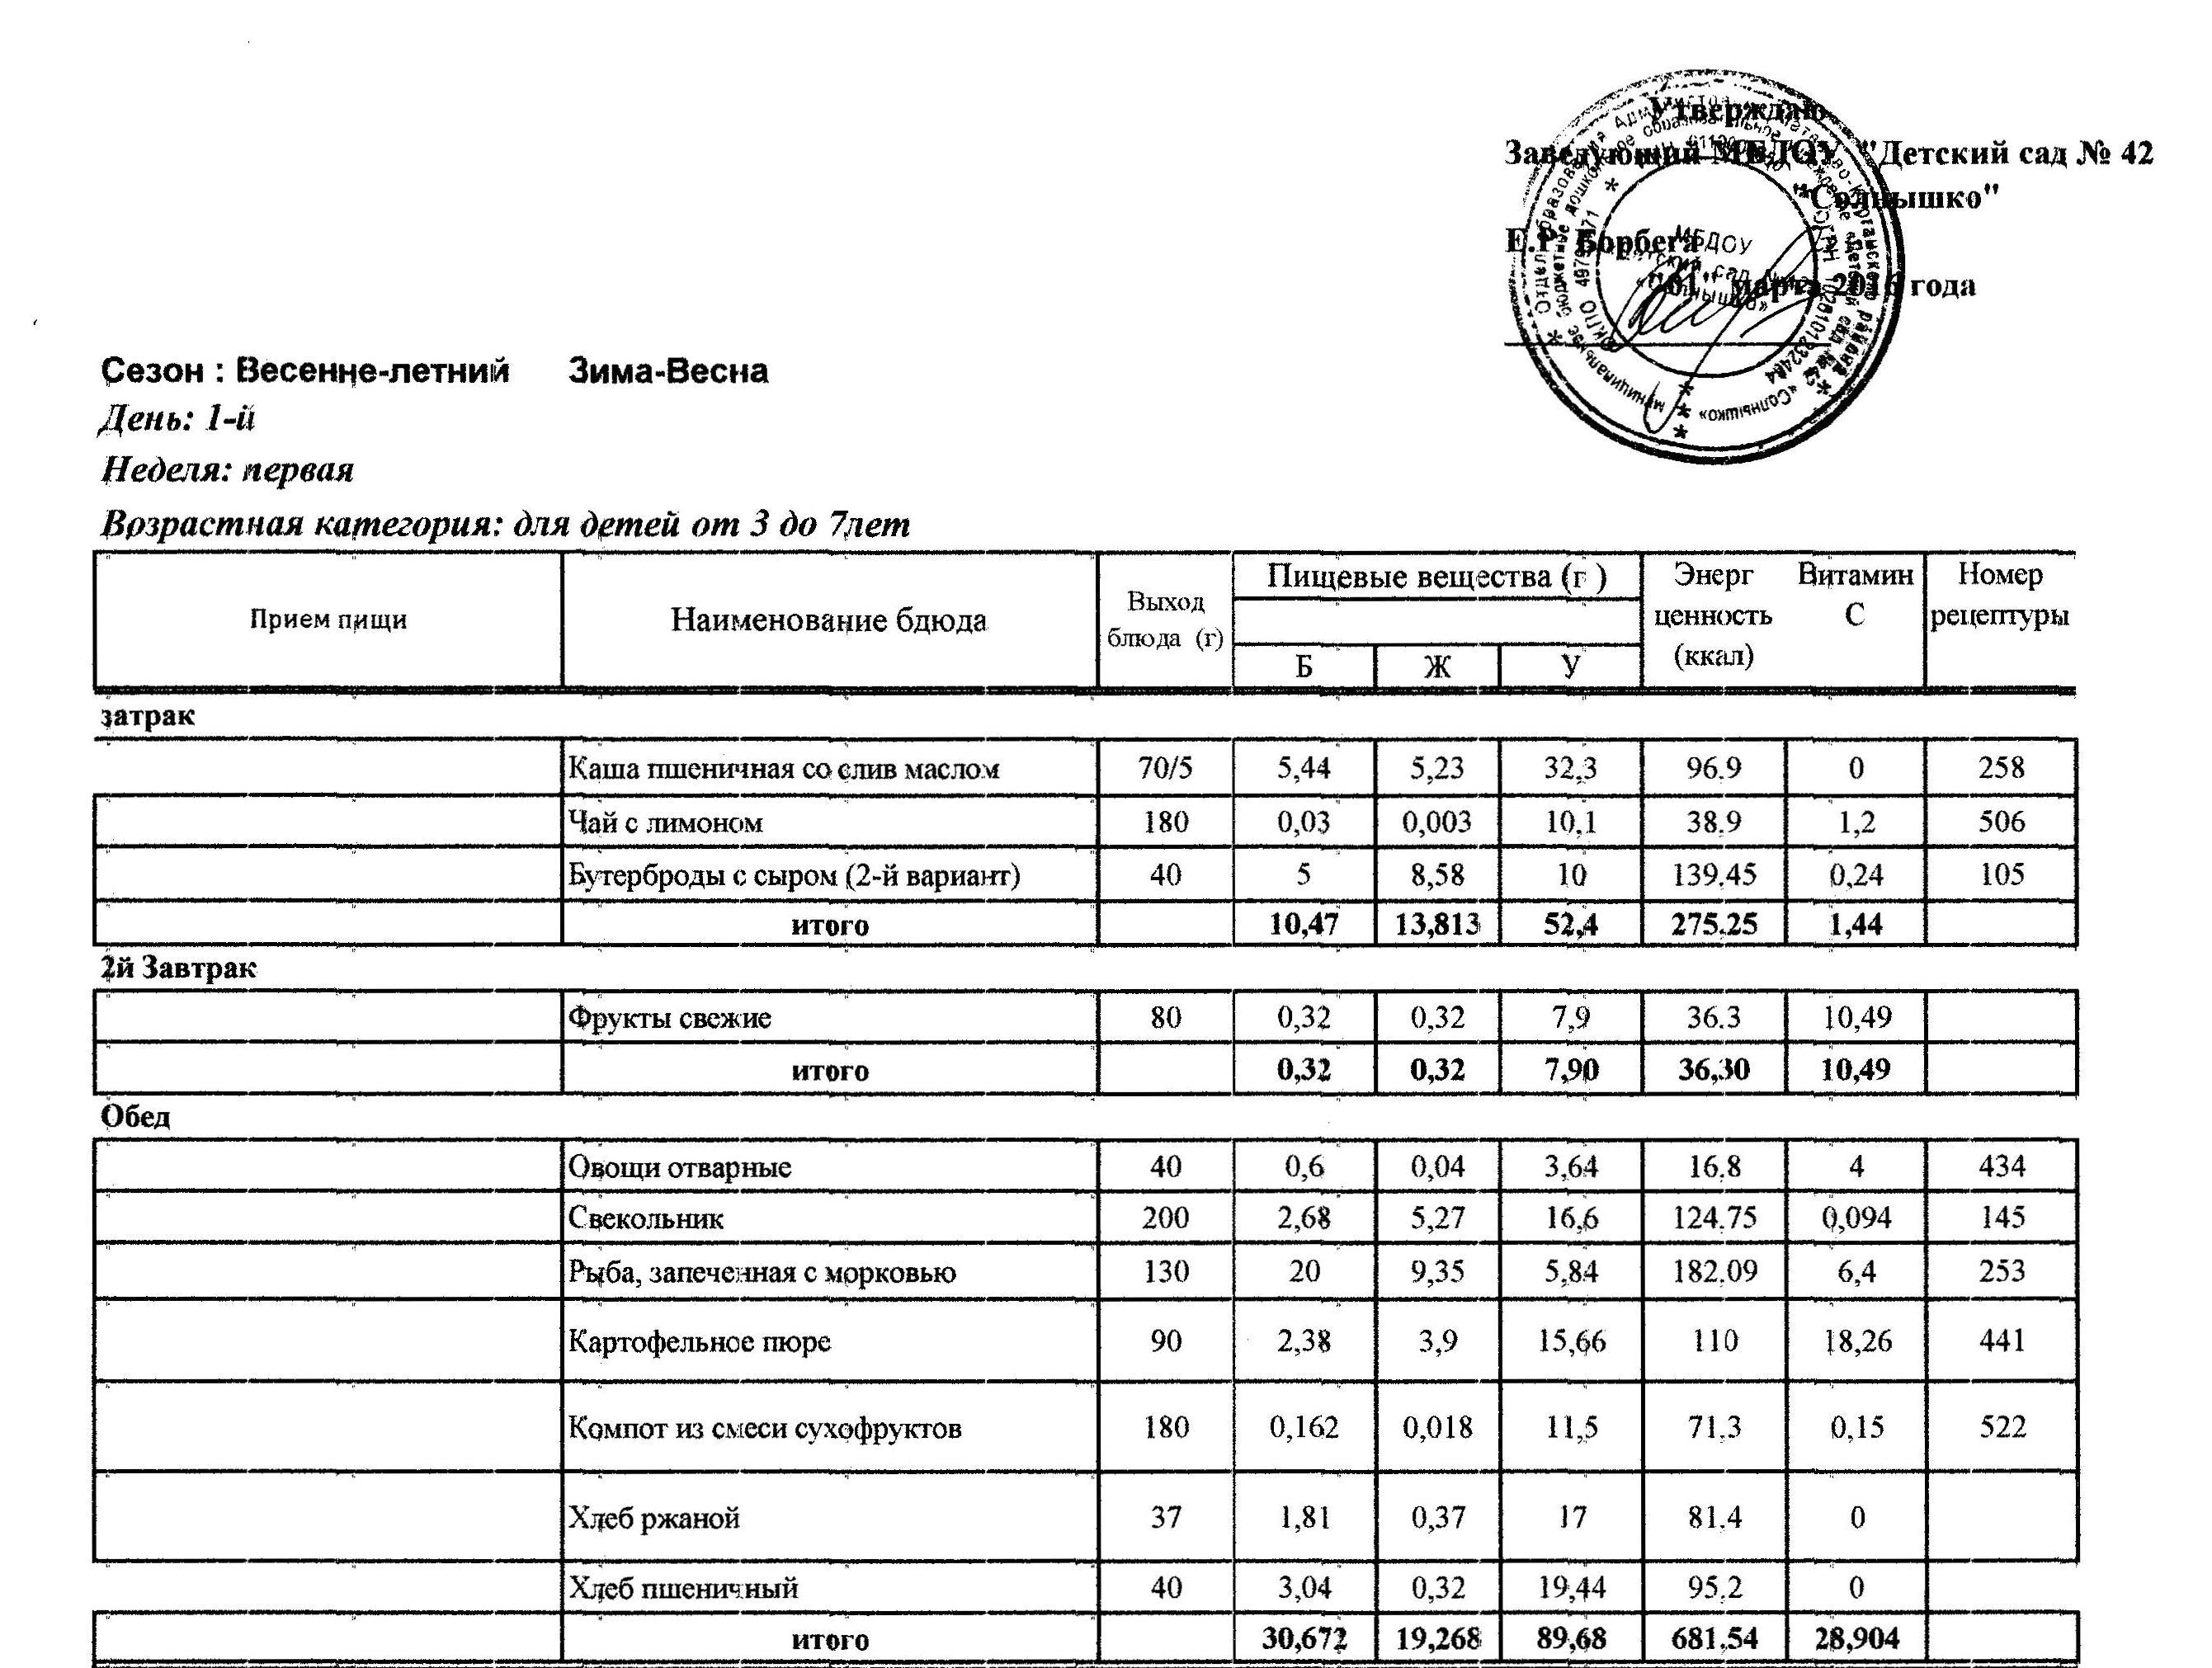

полдник
 | Пирожки, печеные из сдобного теста с фаршем | 80 | 12.82 | 12.5 | 35 | 306.1 | 0.26 | 557
 | Кондит изделия( конфета) | 15 | 0.36 | 0.74 | 13.47 | 59.44 | 0
 | Молоко кипяченое | 180 | 5.6 | 5 | 9.4 | 116 | 2.6 | 529
 | итого |  | 18.78 | 18.24 | 57.87 | 481.54 | 2.86
 | итого за день |  | 18.8 | 18.2 | 57.9 | 481.5 | 2.9

День: 2-й
Неделя: первая
Возрастная категория: для детей от 3 до 7лет
Прием пищи | Наименование блюда | Масса порции (г) | Пищевые вещества (г ) |  |  | Энергетическая ценность (ккал) | Витамин | Номер рецептуры
 |  |  | Б | Ж | У
 |  |  |  |  |  |  | С
Завтрак
 | Каша овсяная из хлопьев овсяных «Геркулес» | 200 | 4.5 | 7.75 | 17.22 | 155.4 | 1.3 | 281
 | Коф напит с молоком (1-й вариант) | 180 | 2.8 | 3.2 | 16.1 | 109.5 | 1.3 | 514
 | Бутерброды с маслом (1-й вариант) | 25 | 1.58 | 4.23 | 10.03 | 85.45 | 0 | 107
 | итого |  | 8.88 | 15.18 | 43.35 | 350.35 | 2.6
2й Завтрак
 | Сок фруктовый | 200 | 1 | 0 | 18.2 | 76 | 4
 | итого |  | 1.00 | 0.00 | 18.20 | 76.00 | 4.00
Обед
 | Овощная нарезка | 40 | 0.44 | 0 | 0.67 | 7.87 | 6.7
 | Суп крестьянский с крупой | 200 | 2.47 | 2.78 | 19.65 | 129.54 | 12.5 | 169
 | Жаркое по-домашнему | 180 | 12.34 | 14.3 | 19.58 | 258.7 | 28.2 | 379
 | Кисель ягодный | 180 | 0.18 | 0.18 | 14.4 | 58.2 | 5.86 | 212
 | Хлеб пшеничный | 40 | 3.04 | 0.32 | 19.44 | 95.2 | 0
 | Хлеб ржаной | 37 | 1.81 | 0.37 | 17 | 81.4 | 0

 | итого |  | 20.28 | 17.95 | 90.74 | 630.91 | 53.26
Полдник
 | Плов вегетарианский с сухофр | 90 | 2.47 | 4.66 | 34.78 | 200.3 | 0.25 | 286
 | Кисломол продукт | 180 | 5.04 | 4.5 | 7.38 | 151.2 | 1.26
 | Кондит изделия | 24 | 0.2 | 0 | 18.1 | 78.4 | 0
 | итого |  | 7.71 | 9.16 | 60.26 | 429.9 | 1.51
 | Итого за день |  | 37.87 | 42.29 | 212.55 | 1487.16 | 61.37
День: 3-й
Неделя: первая
Возрастная категория: для детей от 3 до 7лет
Завтрак
 | Суп молочный с макаронными издел | 200 | 4.4 | 7 | 20.22 | 160.5 | 1.3 | 180
 | Какао с молоком (1-й вариант) | 180 | 3.92 | 3.88 | 16.26 | 116.24 | 1.56 | 508
 | Бутерброды с джемом или повидлом (2-й вариант) | 37 | 1.63 | 4.23 | 17.83 | 115.45 | 0.06 | 110
 | итого |  | 9.95 | 15.11 | 54.31 | 392.19 | 2.92

2й Завтрак
 | Фрукты свежие | 80 | 0.65 | 0.24 | 6.53 | 32.3 | 30.7
 | итого |  | 0.65 | 0.24 | 6.53 | 32.30 | 30.70
Обед
 | Овощная нарезка | 40 | 0.72 | 0 | 0.88 | 6.27 | 12
 | Щи из свежей капусты | 200 | 19.09 | 5.68 | 14.67 | 128.6 | 33.4 | 154
 | Плов из отварной птицы | 160 | 19.92 | 22.05 | 33.87 | 417 | 4.37 | 416
 | Компот из смеси сухофруктов | 180 | 0.162 | 0.018 | 11.5 | 71.3 | 0.15 | 522
 | Хлеб ржаной | 37 | 1.81 | 0.37 | 17 | 81.4 | 0
 | хлеб пшеничный | 40 | 3.04 | 0.32 | 19.44 | 95.2 | 0
 | итого |  | 44.74 | 28.44 | 97.36 | 799.77 | 49.92

Полдник
 | Пудинг творожный запеченный | 110 | 23.1 | 17.5 | 32.3 | 383.3 | 0.75 | 329
 | Кисломолочный продукт | 180 | 5.04 | 4.5 | 7.38 | 151.2 | 1.26
 | итого |  | 28.14 | 22 | 39.68 | 534.5 | 2.01
 | Итого за день |  | 83.48 | 65.79 | 197.88 | 1758.76 | 85.55

День: 4-й
Неделя: первая
Возрастная категория: для детей от 3 до 7лет
Завтрак
 | Суп молочный с крупой | 200 | 4.73 | 7.33 | 19.1 | 160.3 | 1.3 | 179
 | Коф напит с молоком (1-й вариант) | 180 | 2.8 | 3.2 | 16.1 | 109.5 | 1.3 | 514
 | Бутерброды с маслом (1-й вариант) | 25 | 1.58 | 4.23 | 10.03 | 85.45 | 0 | 107
 | итого |  | 9.11 | 14.76 | 45.23 | 355.25 | 2.6
2йЗавтрак
 | Сок фруктовый | 200 | 1 | 0 | 18.2 | 76 | 4
 | итого |  | 1 | 0 | 18.2 | 76 | 4
Обед
 | Овощи отварные | 40 | 0.60 | 0.04 | 3.64 | 16.8 | 4 | 434
 | Суп-пюре из разных овощей | 200/15 | 5.04 | 5.68 | 28.23 | 186.66 | 37.9 | 176
 | Свинина, тушенная с капустой | 160 | 10.82 | 10.06 | 9.06 | 169 | 60.93 | 376
 | Кисель ягодный | 180 | 0.18 | 0.18 | 14.4 | 58.2 | 5.86 | 212
 | Хлеб ржаной | 37 | 1.81 | 0.37 | 17 | 81.4 | 0
 | итого |  | 18.45 | 16.33 | 72.33 | 512.06 | 108.69
Полдник
 | Яйца вареные | 40 | 5 | 4.6 | 0.28 | 62.8 | 0 | 310
 | икра кабачковая (пром произв) | 40 | 0.8 | 3.6 | 3.4 | 48.8 | 2.8
 | Чай с сахаром, вареньем, медом | 180 | 0 | 0 | 9.98 | 37.9 | 0 | 505
 | Кондит изделия | 46 | 1.68 | 14.92 | 31.97 | 261.86 | 0
 | Хлеб пшеничный | 20 | 1.52 | 0.16 | 9.72 | 47.6 | 0
 | итого |  | 9 | 23.28 | 55.35 | 458.96 | 2.8
 | Итого за день |  | 37.56 | 54.37 | 191.11 | 1402.27 | 118.09
 | среднедневная сбалансированность
День:5-й
Неделя: первая
Возрастная категория: для детей от 3 до 7лет

Завтрак
 | каша манная молочная жидкая | 200 | 4.1 | 7 | 19.9 | 152.61 | 1.3 | 277
 | Бутерброды с маслом (1-й вариант) | 25 | 1.58 | 4.23 | 10.03 | 85.45 | 0 | 107
 | Чай с молоком | 180 | 2.8 | 3.2 | 14.68 | 95.9 | 1.3 | 507
 | итого |  | 8.48 | 14.43 | 44.61 | 333.96 | 2.6
2йЗавтрак
 | Фрукты свежие | 80 | 0.32 | 0.32 | 7.9 | 36.3 | 10.49
 | итого | 80 | 0.32 | 0.32 | 7.9 | 36.3 | 10.49
Обед
 | Овощная нарезка | 40 | 0.32 | 0 | 0.47 | 4.9 | 2.7
 | Суп картоф с рыбными фрикадел | 200 | 11.62 | 9.2 | 17.1 | 200 | 22 | 164
 | Тефтели из свинины с рисом ("ёжики") | 80 | 12.78 | 13.4 | 8.26 | 204.8 | 1.2 | 400
 | Рагу из овощей с кабачками | 150 | 3.61 | 4.3 | 17.34 | 122 | 41.9 | 211
 | Компот из апельсинов с яблоками | 180 | 0.29 | 0.14 | 14 | 57 | 16.4 | 524
 | Хлеб ржаной | 37 | 1.81 | 0.37 | 17 | 81.4 | 0
 | Хлеб пшеничный | 40 | 3.04 | 0.32 | 19.44 | 95.2 | 0
 | итого |  | 33.47 | 27.73 | 93.61 | 765.3 | 84.2

Полдник
 | Лапшевник с творогом | 110 | 10.78 | 11.46 | 31.22 | 281 | 0.24 | 339
 | Кисломолочный продукт | 180 | 5.04 | 4.5 | 7.38 | 151.2 | 1.26
 | итого |  | 15.82 | 16.0 | 38.6 | 432.2 | 1.5
 | Итого за день |  | 58.09 | 58.44 | 184.72 | 1567.76 | 98.79
 | среднедневная сбалансированность
День:6-й
Неделя: вторая
Возрастная категория: для детей от 3 до 7лет

Завтрак
 | Сосиски, сардельки, колбаса отварные | 52 | 7.8 | 6.14 | 0 | 104 | 0 | 405
 | макаронные изделия отварные | 80/5 | 3.16 | 3.96 | 20.98 | 134.15 | 0 | 432
 | Хлеб пшеничный | 20 | 1.54 | 0.6 | 9.96 | 52.4 | 0
 | Сыр сычужный твердый порциями | 15 | 3.45 | 4.35 | 0 | 54 | 0.24
 | Кофейный напиток на сгущенном молоке (1-й вариант) | 180 | 0.72 | 0.85 | 19.7 | 83.5 | 0.1 | 512
 | Итого |  | 16.67 | 15.9 | 50.64 | 428.05 | 0.34
2йЗавтрак
 | Фрукты свежие | 80 | 0.32 | 0.32 | 7.9 | 36.3 | 10.49
 | итого |  | 0.32 | 0.32 | 7.90 | 36.30 | 10.49
Обед
 | Овощи отварные | 40 | 0.6 | 0.04 | 3.64 | 16.8 | 4 | 434
 | Уха рыбацкая | 200 | 39.72 | 7.33 | 11.12 | 166.17 | 13.4 | 166
 | Гуляш из свинины | 70 | 9.14 | 11.53 | 2.11 | 148.3 | 3 | 378
 | Картофельное пюре | 60 | 1.61 | 2.77 | 10.48 | 76 | 12.18 | 441
 | Капуста тушеная | 70 | 1.6 | 4.07 | 5.29 | 63.76 | 31.92 | 435
 | Компот из смеси сухофруктов | 180 | 0.162 | 0.018 | 11.5 | 71.3 | 0.15 | 522
 | Хлеб ржаной | 37 | 1.81 | 0.37 | 17 | 81.4 | 0
 | Хлеб пшеничный | 40 | 3.04 | 0.32 | 19.44 | 95.2 | 0
 | итого |  | 57.682 | 26.448 | 80.58 | 718.93 | 64.65
Полдник
 | Каша пшенная молочная жидкая | 200 | 5.14 | 7.5 | 23.1 | 179.57 | 1.3 | 282
 | Кондит изделия | 24 | 1.93 | 3 | 19.18 | 112.44 | 0
 | Чай с молоком | 180 | 2.8 | 2.5 | 14.68 | 95.9 | 1.3 | 507
 | итого |  | 9.87 | 13 | 56.96 | 387.91 | 2.6

 | Итого за день |  | 84.54 | 55.67 | 196.08 | 1571.19 | 78.08
 | среднедневная сбалансированность
День:7-й
Неделя: вторая
Возрастная категория: для детей от 3 до 7лет

Завтрак
 | Суп молочный с крупой | 200 | 4.57 | 7.03 | 19.23 | 157.37 | 1.3 | 179
 | Чай с молоком | 180 | 2.8 | 2.5 | 14.68 | 95.9 | 1.3 | 507
 | Бутерброды с маслом (1-й вариант) | 25 | 1.58 | 4.23 | 10.03 | 85.45 | 0 | 107
 | итого |  | 8.95 | 13.76 | 43.94 | 338.72 | 2.6
2й Завтрак
 | Сок фруктовый | 200 | 1 | 0 | 18.2 | 76 | 4
 | итого |  | 1.00 | 0.00 | 18.20 | 76.00 | 4.00
Обед
 | Овощная нарезка | 40 | 0.32 | 0 | 0.47 | 4.9 | 2.7
 | Суп картоф с бобовыми (1-й вариант) | 200 | 6 | 1.8 | 20.9 | 136.9 | 12.6 | 158
 | Голубцы ленивые | 180 | 15.85 | 13.76 | 19.92 | 266.32 | 54.12 | 382
 | Кисель | 180 | 0.18 | 0.18 | 14.4 | 58.2 | 5.86 | 212
 | Хлеб ржаной | 37 | 1.81 | 0.37 | 17 | 81.4 | 0
 | хлеб пшеничный | 40 | 3.04 | 0.32 | 19.44 | 95.2 | 0
 | итого |  | 27.2 | 16.43 | 92.13 | 642.92 | 75.28
Полдник
 | Пирожки, печеные из сдобного теста с повидлом | 80 | 6.2 | 6.2 | 61.03 | 320.62 | 0.41 | 556
 | Кисломолочный продукт | 180 | 5.04 | 4.5 | 7.38 | 151.2 | 1.26

 | итого |  | 11.24 | 10.7 | 68.41 | 471.82 | 1.67
 | Итого за день |  | 48.39 | 40.89 | 222.68 | 1529.46 | 83.55
 | среднедневная сбалансированность
День:8-й
Неделя: вторая
Возрастная категория: для детей от 3 до 7лет

Завтрак
 | Суп молочный с крупой | 200/5 | 4.1 | 7 | 20.5 | 160.5 | 1.3 | 179
 | Какао с молоком (1-й вариант) | 180 | 3.92 | 3.88 | 16.26 | 116.24 | 1.56 | 508
 | Хлеб пшеничный | 20 | 1.54 | 0.6 | 9.96 | 52.4 | 0
 | Сыр сычужный твердый порциями | 15 | 3.45 | 4.35 | 0 | 54 | 0.24
 | итого |  | 13.01 | 15.83 | 46.72 | 383.14 | 3.1
 | 2-й Завтрак
 | Фрукты свежие | 80 | 0.65 | 0.24 | 6.53 | 32.3 | 30.7

 | итого |  | 0.65 | 0.24 | 6.53 | 32.30 | 30.70
обед
 | Овощная нарезка | 40 | 0.44 | 0 | 0.67 | 7.87 | 6.7
 | Борщ с капустой и картофелем | 200 | 3.57 | 5.71 | 18.1 | 145.6 | 45.1 | 142
 | Печень куриная, тушенная в соусе | 110 | 8.79 | 9.25 | 2.65 | 160 | 17 | 411
 | Каша перловая рассыпчатая | 90 | 3.4 | 3.99 | 23.35 | 145.1 | 0 | 257
 | Компот из смеси сухофруктов | 180 | 0.162 | 0.018 | 11.5 | 71.3 | 0.15 | 522
 | Хлеб ржаной | 37 | 1.81 | 0.37 | 17 | 81.4 | 0
 | хлеб пшеничный | 40 | 3.04 | 0.32 | 19.44 | 95.2 | 0
 | итого |  | 21.212 | 19.658 | 92.71 | 706.47 | 68.95
полдник
 | Ватрушка с творожным, овощным, фруктовым, сладким фаршем | 80 | 6.2 | 6.4 | 45 | 263.62 | 5.46 | 555
 | Кисломолочный продукт | 180 | 5.04 | 4.5 | 7.38 | 151.2 | 1.26
 | итого |  | 11.24 | 10.9 | 52.38 | 414.82 | 6.72
 | Итого за день |  | 46.11 | 46.63 | 198.34 | 1536.73 | 109.47
 | среднедневная сбалансированность
День:9й
Неделя: вторая
Возрастная категория: для детей от 3 до 7лет
Завтрак
 | Омлет с зеленым горошком | 110 | 12.18 | 12.1 | 6.66 | 186.2 | 10.3 | 312
 | Бутерброды с маслом (1-й вариант) | 25 | 1.58 | 4.23 | 10.03 | 85.45 | 0 | 107
 | Молоко кипяченое | 180 | 5.04 | 4.5 | 8.46 | 104.4 | 2.34 | 529
 | итого |  | 18.8 | 20.83 | 25.15 | 376.05 | 12.64

2йЗавтрак
 | Сок фруктовый | 200 | 1 | 0 | 18.2 | 76 | 4
 | итого |  | 1.00 | 0.00 | 18.20 | 76.00 | 4.00
Обед
 | Овощи отварные | 40 | 0.6 | 0.04 | 3.64 | 16.8 | 4 | 434
 | Суп картоф с мясн фрикадельками | 200 | 14 | 12.31 | 10.53 | 220.3 | 12 | 163
 | Рыба тушеная в томате с овощами | 70 | 10.31 | 7.1 | 0.73 | 108.3 | 1.3 | 364
 | Картофельное пюре | 70 | 1.8 | 2.36 | 14.67 | 90 | 18 | 441
 | Кисель из яблок | 180 | 0.18 | 0.18 | 14.4 | 58.2 | 5.86 | 212
 | Хлеб ржаной | 37 | 1.81 | 0.37 | 17 | 81.4 | 0
 | хлеб пшеничный | 40 | 3.04 | 0.32 | 19.44 | 95.2 | 0
 | итого |  | 31.74 | 22.68 | 80.41 | 670.2 | 41.16
Полдник
 | Ватрушка с творожным, овощным, фруктовым, сладким фаршем | 80 | 6.31 | 6.2 | 46.28 | 266.58 | 0.26 | 555
 | Молоко кипяченое | 180 | 5.6 | 5 | 9.4 | 116 | 2.6 | 529
 | итого |  | 11.91 | 11.2 | 55.68 | 382.58 | 2.86
 | Итого за день |  | 63.45 | 54.71 | 179.44 | 1504.83 | 60.66
 | среднедневная сбалансированность
День10-й
Неделя: вторая
Возрастная категория: для детей от 3 до 7лет
Заврак
 | Каша "Дружба" | 200/5 | 4.4 | 7.22 | 19.8 | 160.6 | 1.3 | 275
 | Коф напит с молоком (1-й вариант) | 180 | 2.8 | 3.2 | 16.1 | 109.5 | 1.3 | 514
 | Бутерброды с маслом (1-й вариант) | 25 | 1.58 | 4.23 | 10.03 | 85.45 | 0 | 107
 | итого |  | 8.78 | 14.65 | 45.93 | 355.55 | 2.6

2йЗавтрак
 | Фрукты свежие | 80 | 0.32 | 0.32 | 7.9 | 36.3 | 10.49

 | итого |  | 0.32 | 0.32 | 7.90 | 36.30 | 10.49
Обед
 | Овощная нарезка | 40 | 0.72 | 0 | 0.88 | 6.27 | 12
 | Суп картоф с макарон изделиями | 200 | 3 | 1.64 | 21.8 | 123.7 | 12.2 | 161
 | Котлеты, биточки, шницели припущенные | 80 | 18.77 | 20.75 | 11.41 | 311.2 | 1.06 | 422
 | Рагу из овощей | 150 | 3.2 | 3.38 | 20.1 | 123.32 | 35 | 210
 | Компот из смеси сухофруктов | 180 | 0.162 | 0.018 | 11.5 | 71.3 | 0.15 | 522
 | Хлеб ржаной | 37 | 1.81 | 0.37 | 17 | 81.4 | 0
 | хлеб пшеничный | 40 | 3.04 | 0.32 | 19.44 | 95.2 | 0

 | итого |  | 30.702 | 26.478 | 102.13 | 812.39 | 60.41

полдник
 | Запеканка из творога | 110 | 21.3 | 17.7 | 17.32 | 326.4 | 0.64 | 323
 | Кисломол продукт | 180 | 5.04 | 4.5 | 7.38 | 151.2 | 1.26

 | итого |  | 26.34 | 22.2 | 24.7 | 477.6 | 1.9

 | Итого за день |  | 66.14 | 63.65 | 180.66 | 1681.84 | 75.40
 | среднедневная сбалансированность
 | Итого за 10 дней |  | 544.4 | 500.7 | 1821.3 | 14521.5 | 773.8
 | В среднем за 1 день |  | 54.4 | 50.1 | 182.1 | 1452.2 | 77.4

Нормы физиологических потребностей в энергии Распределение калорийности суточного рациона
 | и пищевых веществах возрастных групп

 | показатели |  |  | 3-7 лет

 | энергия (ккал) |  |  | 1472
 | белок, грамм |  |  | 55
 | жиры, грамм |  |  | 52
 | углеводы, грамм |  |  | 206

